关系图
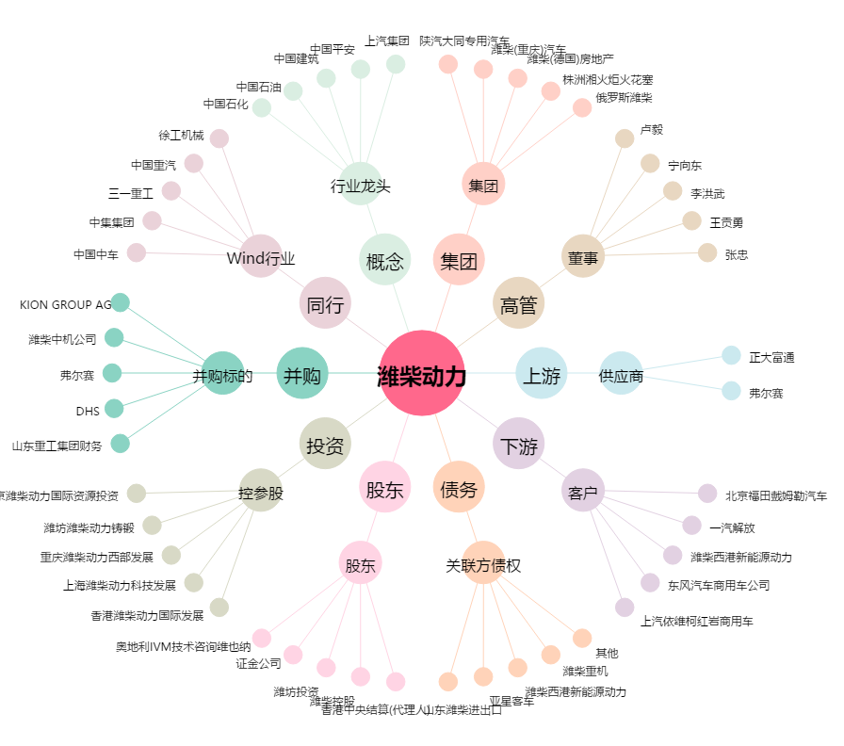
潍柴动力[000338.SZ] - 关系概览图

